Datos personales
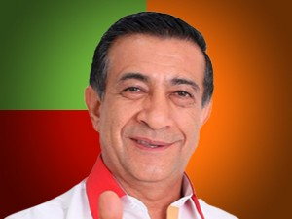

Nombres: | Washington Julio Darwin
Apellidos: | Varela Salazar
Facebook: | https://www.facebook.com/WashoVarelaOficial/
Twitter: | @WASHOVARELA_
Descripción:

